表紙
...
最終更新 |  | ご確認
MDSOL石田

2023-03-31

←コピペ箇所
Revision

3.0
...
←コピペ箇所
 | モジュール名 |  | 見積管理 | 文書番号 | Version | Rev.
 | ｻﾌﾞﾓｼﾞｭｰﾙ名 |  | Webシステム | M7-US-1140 | 1.0.0 | 3.0
 | 製品マスタ連携
...
 | モジュール名 |  | 見積管理 | 文書番号 | Version | Rev.
 | ｻﾌﾞﾓｼﾞｭｰﾙ名 |  | Webシステム | M7-US-1140 | 1.0.0 | 3.0
 | 製品マスタ連携
...
 |  |  |  |  |  |  | 文書番号 | Version
 |  |  |  |  |  |  | M7-US-1140 | 7.0.2
...

処理・サービス関連図
文書名 | モジュールID | MS | モジュール名 | 見積管理 | 文書番号
アドオン設計書 | ｻﾌﾞﾓｼﾞｭｰﾙID | MSBB | ｻﾌﾞﾓｼﾞｭｰﾙ名 | Webシステム | M7-US-1140
処理・サービス関連図 | 表題 | - | 製品マスタ連携

登録・更新
INPUT
製品基本マスタ
製品加工工程マスタ
製品加工材料マスタ
製品ロット別単価マスタ
受注明細
受注加工工程マスタ
受注加工材料マスタ

登録・更新
起動区分：製品マスタの場合
起動区分：受注の場合

製品マスタ

受注登録
①処理対象取得
②マスタ連携処理
③取込処理

バッチジョブ起動（定時起動）
定時起動

OUTPUT
（アドオン）
製品基本マスタ
受注加工工程マスタ
（アドオン）
受注明細
mcframe
マスタ
mcframe
マスタ
mcframe
マスタ
MRP処理
対象マップ
...
起動区分：製品マスタの場合
起動区分：受注の場合

凡例
WEBシステムDB
処理、機能
mcframe7DB
他画面、処理
処理の流れ
ファイル
ファイル、データの流れ

更新入出力仕様_品目マスタ
品目マスタは内・外でレコードをわけず
共通とする。そのため、外を塗りつぶしている。
 | 文書番号 | Version | Rev.
 | M7-US-1140 | 7.0.2 | 8.0
...
 |  |  |  | 品目区分別設定値
 |  |  |  | 商品
説明 |  |  |  | 構成あり |  | 構成なし |  | 版型
 |  |  |  | オブジェクト | 項目名 | オブジェクト | 項目名 | オブジェクト | 項目名
自動設定 |  |  |  |  |  |  |  | WEB受注明細 | 版型NO ※H+数値7桁
 |  |  |  |  |  |  |  |  | NULL
 |  |  |  |  |  |  |  |  | NULL
 |  |  |  |  |  |  |  |  | NULL
 |  |  |  |  |  |  |  | WEB受注明細 | CP品名（CP品名1+全角スペース＋CP品名2）
 |  |  |  |  |  |  |  | WEB受注明細 | 得意先品名（部材名は入れない）
 |  |  |  |  |  |  |  |  | 得意先品名２ （部材名）
 |  |  |  |  |  |  |  |  | CP品名1
...
説明
...
単位は変更したいため製品マスタのチェックで受注があるかないか確認してほしい。
NULL
NULL
...
NULL
...

更新入出力仕様_品目詳細マスタ
...
説明
2099/12/31
1
0
NULL
...
説明
NULL
NULL
固定:1
NULL
NULL
商品コートボールの際には設定が必要
汎用マスタを使用して設定する
NULL
NULL
...
説明
NULL
NULL
1
1
1
NULL
1:製造指図時
0
0
0
...

更新入出力仕様_BOMマスタ
最終工程のデータから作成
Rev.
8.0
...
 | 品目区分別設定値
 | 商品 |  |  |  |  |  | 製品 |  |  |  | 中間品
 | 構成あり |  | 構成なし |  | 版型 |  | 内 |  | 外 |  | 内 |  | 外 |  | 購買
 | オブジェクト | 項目名 | オブジェクト | 項目名 | オブジェクト | 項目名 | オブジェクト | 項目名 | オブジェクト | 項目名 | オブジェクト | 項目名 | オブジェクト | 項目名 | オブジェクト
 |  |  |  |  |  |  |  | 自動採番
 |  |  |  |  |  |  |  | 固定：会社CD
製品マスタ・工程に対応する品目CD
 |  |  |  |  |  |  | 加工工程マスタ | WG
 |  |  |  |  |  |  | 品目マスタ（共通） | 品目CD
 |  |  |  |  |  |  | 品目マスタ（共通） | 枝番１
 |  |  |  |  |  |  | 品目マスタ（共通） | 枝番２
 |  |  |  |  |  |  | 品目マスタ（共通） | 枝番３
 |  |  |  |  |  |  |  | 固定：1
 |  |  |  |  |  |  | 加工工程マスタ | 作業CD
 |  |  |  |  |  |  | 加工工程マスタ | 作業順
 |  |  |  |  |  |  | 品目マスタ（共通） | 品目CD
 |  |  |  |  |  |  | 品目マスタ（共通） | 枝番１
 |  |  |  |  |  |  | 品目マスタ（共通） | 枝番２
 |  |  |  |  |  |  | 品目マスタ（共通） | 枝番３
 |  |  |  |  |  |  |  | 固定：NULL
 |  |  |  |  |  |  |  | 固定：NULL
...
 |  |  |  |  |  |  |  | 固定：NULL
 |  |  |  |  |  |  |  | 1：展開 2：展開しない 3：展開(無し可) 原紙：２：展開しない ※顧客支給品だったら原紙でも２：展開しない それ以外：３：展開（無し可） コートボール：３：展開（無し可）
 |  |  |  |  |  |  |  | 1：展開 2：展開しない 3：展開(無し可) 原紙：２：展開しない ※顧客支給品だったら原紙でも２：展開しない それ以外：３：展開（無し可） コートボール：３：展開（無し可）
 |  |  |  |  |  |  |  | 1：展開 2：展開しない 3：展開(無し可) 原紙：２：展開しない ※顧客支給品だったら原紙でも２：展開しない それ以外：３：展開（無し可） コートボール：３：展開（無し可）
 |  |  |  |  |  |  |  | 固定：NULL
 |  |  |  |  |  |  |  | 固定：NULL
 |  |  |  |  |  |  |  | 固定：NULL
 |  |  |  |  |  |  |  | 固定：NULL
 |  |  |  |  |  |  |  | 固定：NULL
 |  |  |  |  |  |  |  | 固定：NULL
・子固定必要数量：台数
・子必要数量：子投入数量(1＋ロス率)
・親指図数量、子投入数量は、工程によって変動コルゲータ：シート枚数：原紙使用メーター スリッター：割で、親指図数量が変動
トムソン：丁・個数で変動
包装・梱包：仕様により変動
 |  |  |  |  |  |  |  | 固定：NULL
 |  |  |  |  |  |  |  | 固定：NULL
 |  |  |  |  |  |  |  | 固定：NULL
...
 | 構成あり |  | 構成なし |  | 版型 |  | 内 |  | 外 |  | 内 |  | 外
 | オブジェクト | 項目名 | オブジェクト | 項目名 | オブジェクト | 項目名 | オブジェクト | 項目名 | オブジェクト | 項目名 | オブジェクト | 項目名 | オブジェクト
 |  |  |  |  |  |  |  | 坪量に皮むき数量台数
 |  |  |  |  |  |  |  | 0：副産品ではない。１：副産品 固定：0 OFF
 |  |  |  |  |  |  |  | 1：着手日起算 2：完了日起算 1：着手日起算
 |  |  |  |  |  |  |  | 固定：0
 |  |  |  |  |  |  |  | 1：出来高比例 2：工程実績数比例（工程着手日） 3：工程実績数比例（工程完了日） 4：予定投入量固定（工程着手日） 5：予定投入量固定（工程完了日） 6：対象外 外注品：4：予定投入量固定（工程着手日） それ以外：6：対象外 ワーキンググループ単位、工程がコルゲータでFELIXがない場合は １：出来高比例
 |  |  |  |  |  |  |  | 固定：0
 |  |  |  |  |  |  |  | 固定：0
 |  |  |  |  |  |  |  | 固定：0
 |  |  |  |  |  |  |  | 1：引当対象外 2：引当対象（未引当指図不可） 3：引当対象（未引当指図可） 3:引当対象（未引当指図可）
 |  |  |  |  |  |  |  | 固定：0
 |  |  |  |  |  |  |  | 固定：0
 |  |  |  |  |  |  |  | 1：ＭＲＰ・投入対象 2：ＭＲＰ対象外（投入可） 3：ＭＲＰ対象外（指図書のみ） 4：ＭＲＰ対象・オーダ確定不可 支給品：1：ＭＲＰ・投入対象 自給品：3：ＭＲＰ対象外（指図書のみ） それ以外：1：ＭＲＰ・投入対象
...

補足説明資料_親子関係
Webシステム |  | 文書名 |  | モジュールID | MSBB |  |  | モジュール名 | Webシステム
 |  | 表紙 |  | サブモジュールID | - |  |  | サブモジュール名 | 0
 |  | 補足説明資料_親子関係 |  | 表題 | 0 |  |  | 0

 |  |  |  |  |  |  | 補足説明
500受注を受けた場合

凡例
製品

500
加工製品
中間品

包装
原料

工程
20
500
グルア後
カートン

グルア
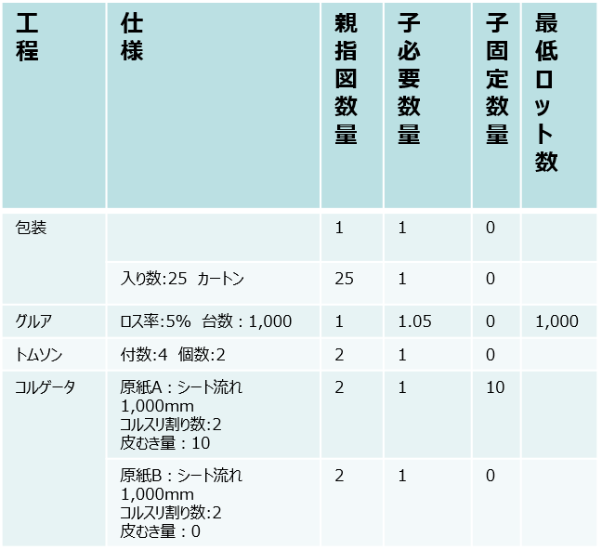

525
ブランクスA
525
ブランクスB

トムソン

262.5
仕掛シートA

コルゲータ
131.25

原紙A（表）
原紙B（中）

 |  |  |  |  |  | ※
 |  |  |  |  |  |  | 基本は1:1
 |  |  |  |  |  |  | ・包装、トムソン、コルゲータは工程仕様により親子関係が変動する
 |  |  |  |  |  |  | ・工程仕様のロス率＝歩留まり。パーセンテージを加算
 |  |  |  |  |  |  | ・中原紙は、段マスタに保持している段成率を加算する。（ギザギザの分、表や裏原紙よりも長いため必要量が多い）
 |  |  |  |  |  |  | 例 段成率：0.05 子必要量１＋0.05

 | オフセットと刷版手配の親子関係抜粋
...
 |  |  | 指図数
オフセット印刷後
10,000
...
刷版後
...
刷版手配
刷数：3
1
0
3
 |  |  | 指図数 1,0000 刷版数:3
...
刷版手配
刷数：3
...

